THU CHI
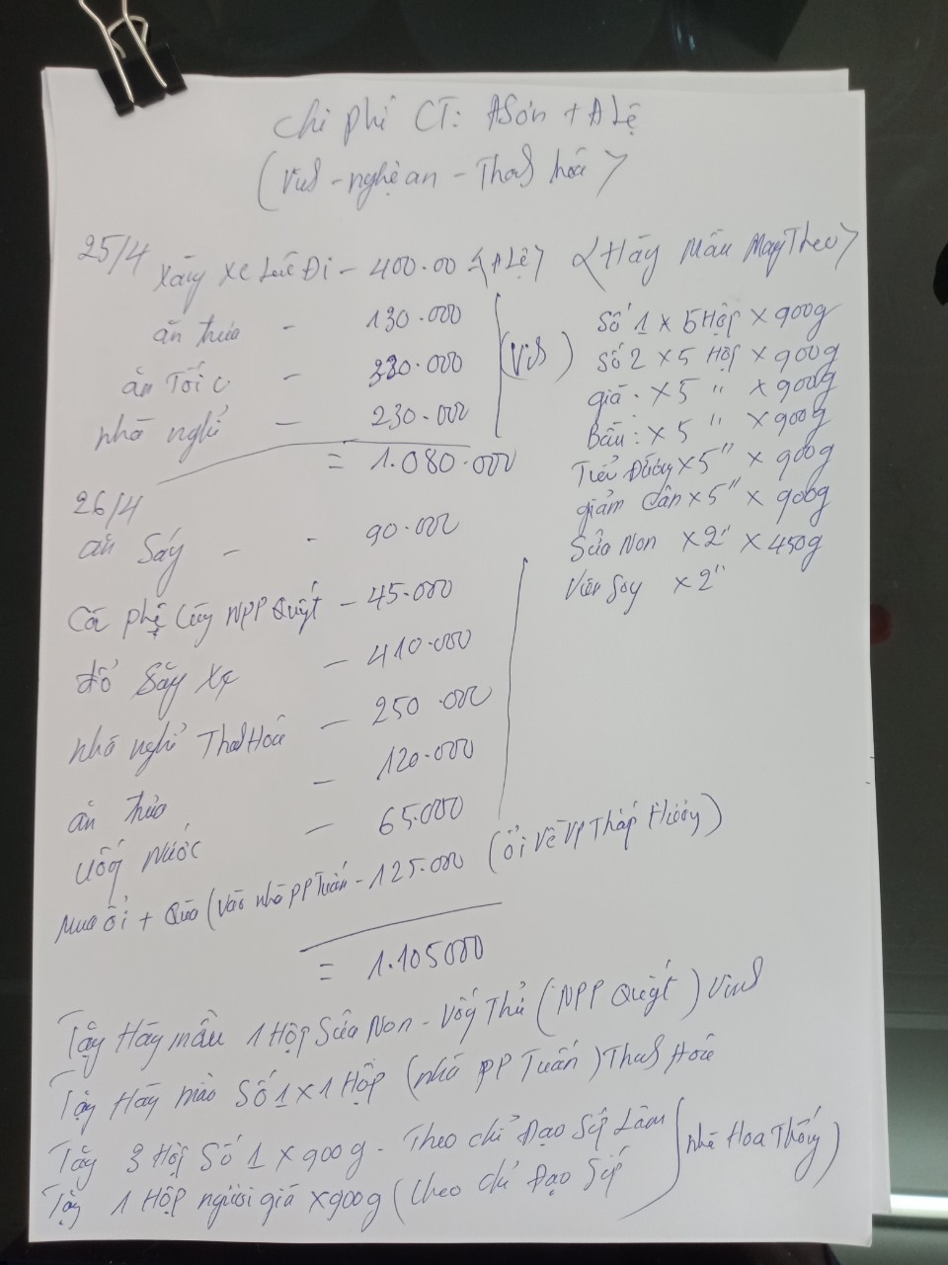
CÔNG TY CỔ PHẦN ĐT & PT NANO MILK |  |  |  |  | CỘNG HÒA XÃ HỘI CHỦ NGHĨA VIỆT NAM
Số:………./PKD. MST: 0108806878 |  |  |  |  | Độc lập – Tự do – Hạnh phúc

BẢNG TỔNG HỢP THU CHI THÁNG 4/2020

Ngày tháng | PT/PC | Loại chi phí | Nội dung diễn giải | Thu tiền |  | Chi tiền
 |  |  |  | CK | TM | CK | TM
15/03/2020 | PC00054 | Tiếp khách, Công tác | Ăn tối tại dê tươi 139 |  |  |  | 892,000
20/03/2020 | PC00054 | Tiếp khách, Công tác | Uống cafe amarone |  |  |  | 143,000
20/03/2020 | PC00054 | Tiếp khách, Công tác | Ăn tối tại nhà hàng Cường 556 |  |  |  | 120,000
22/03/2020 | PC00054 | Tiếp khách, Công tác | Uống nước tiệm trà chanh |  |  |  | 60,000
22/03/2020 | PC00053 | Đi Đường | Xăng |  |  |  | 504,300
22/03/2020 | PC00036 | Chi phí khác | Điện thoại vivo |  |  |  | 2,718,182
24/03/2020 | PC00054 | Tiếp khách, Công tác | Ăn tối Bia Hay |  |  |  | 382,000
25/03/2020 | PC00053 | Đi Đường | Cước đường bộ |  |  |  | 60,000
25/03/2020 | PC00053 | Đi Đường | Cước đường bộ |  |  |  | 15,000
25/03/2020 | PC00053 | Đi Đường | Cước đường bộ |  |  |  | 15,000
25/03/2020 | PC00053 | Đi Đường | Cước đường bộ |  |  |  | 15,000
25/03/2020 | PC00037 | Văn Phòng | Mua dồ ăn văn phòng |  |  |  | 136,864
25/03/2020 | PC00053 | Đi Đường | Thuê xe tự lái Tô Hiến Thành+xăng |  |  |  | 4,200,000
25/03/2020 | PC00053 | Đi Đường | Xăng |  |  |  | 1,014,600
29/03/2020 | PC00038 | Văn Phòng | Ăn uống văn phòng |  |  |  | 130,800
30/03/2020 | PC00053 | Đi Đường | Xăng |  |  |  | 1,000,000
30/03/2020 | PT00023 | Hàng hóa | E Huân Thanh trì thanh toán tiền hàng | 805,350
31/03/2020 | PC00039 | Vận chuyển | Chi Phí vận chuyển Cho Chị Huệ Điện Biên |  |  |  | 150,000
31/03/2020 | PT00024 | Hàng hóa | Chị Huệ Điện Biên thanh toán tiền hàng | 9,876,600
31/03/2020 | PT00025 | Hàng hóa | Tâm văn phòng thanh toán tiền hàng (bà tâm) | 548,000
01/04/2020 | PT00026 | Hàng hóa | Tâm thanh toán tiền hàng | 268,000
04/04/2020 | PT00027 | Hàng hóa | Chị Quân Thanh toán tiền hàng |  | 286,150
08/04/2020 | PT00028 | Hàng hóa | Anh Lâm thanh toán tiền hàng |  | 1,371,750
08/04/2020 | PC00040 | Văn Phòng | Đặt cọc 1 tháng và tiền nhà 2 tháng 316 |  |  | 10,511,000
10/04/2020 | PT00029 | Hàng hóa | Chị Huân khách a lâm | 268,450
11/04/2020 | PT00030 | Hàng hóa | Chị Quân Thanh toán tiền hàng |  | 324,500
12/04/2020 | PT00031 | Hàng hóa | Em đông thanh trì thanh toán tiền hàng |  | 10,301,400
13/04/2020 | PC00053 | Đi Đường | Xăng |  |  |  | 500,000
14/04/2020 | PT00032 | Hàng hóa | Chị phú DVH thanh toán tiền hàng | 324,500
15/04/2020 | PT00033 | Hàng hóa | Tâm thanh toán tiền hàng | 1,637,150
18/04/2020 | PC00041 | Chi phí khác | Bộ cây mic phòng online |  |  | 350,000
20/04/2020 | PC00042 | Vận chuyển | Chi Phí vận chuyển Cho Chị Huệ Điện Biên |  |  |  | 250,000
20/04/2020 | PT00034 | Hàng hóa | Chị phương yên châu thanh toán tiền hàng | 3,799,600
20/04/2020 | PC00043 | Văn Phòng | Chi ăn uống văn phòng |  |  |  | 19,043
20/04/2020 | PT00035 | Hàng hóa | Chị Huệ Điện Biên thanh toán tiền hàng | 16,281,800
21/04/2020 | PC00044 | Lương thưởng | Hằng kế toán tạm ứng tiền lương |  |  | 500,000
21/04/2020 | PC00045 | Văn Phòng | Điện nước, dịch vụ |  |  |  | 1,469,000
21/04/2020 | PT00036 | Hàng hóa | Tâm thanh toán tiền hàng | 1,088,000
21/04/2020 | PT00037 | Hàng hóa | Tâm thanh toán tiền hàng | 274,000
21/04/2020 | PT00038 | Hàng hóa | Tâm thanh toán tiền hàng | 286,000
21/04/2020 | PT00039 | Hàng hóa | Triệu sơn thanh toán tiền hàng | 10,000,000
22/04/2020 | PT00040 | Hàng hóa | AL chị hằng bv việt đức |  | 324,500
23/04/2020 | PC00046 | Chi phí khác | Bóng bay |  |  |  | 4,050,000
23/04/2020 | PT00041 | Hàng hóa | Tâm thanh toán tiền hàng | 1,430,000
23/04/2020 | PT00042 | Hàng hóa | Tâm thanh toán tiền hàng | 268,000
23/04/2020 | PT00043 | Hàng hóa | Hằng kế toán thanh toán tiền hàng | 572,300
23/04/2020 | PT00044 | Hàng hóa | Chị trường biển đỏ thanh toán tiền hàng | 6,442,800
23/04/2020 | PC00047 | Vay | Trả nợ cho công ty Biển Đỏ |  |  |  | 3,371,000
24/04/2020 | PC00048 | Văn Phòng | Chi ăn uống văn phòng cho chị tâm |  |  |  | 200,000
25/04/2020 | PC00049 | Chi phí khác | Điện thoại di động |  |  |  | 270,000
25/04/2020 | PT00045 | Hàng hóa | Chị Minh bigbuy thanh toán tiền hàng |  | 6,513,600
25/04/2020 | PC00054 | Tiếp khách, Công tác | Cà phê chồn |  |  |  | 80,000
25/04/2020 | PC00050 | Ứng Công tác | Chi Anh Sơn Anh Lệ đi công tác Miền trung có ảnh chi tiết kèm theo |  |  | 2,000,000
25/04/2020 | PT00046 | Hàng hóa | Hằng kế toán thanh toán tiền hàng | 1,716,900
26/04/2020 | PT00047 | Hàng hóa | chị hà bigbuy thanh toán tiền hàng |  | 1,758,200
27/04/2020 | PC00051 | Ứng Công tác | Chi Anh Sơn Anh Lệ đi công tác Miền trung có ảnh chi tiết kèm theo |  |  | 1,000,000
26/04/2020 | PT00048 | Hàng hóa | Chị Phú thanh toán tiền hàng |  | 268,450
26/04/2020 | PC00053 | Đi Đường | Xăng |  |  |  | 1,000,000
28/04/2020 | PT00022 | Hàng hóa | ĐL Hải Vui Thanh hóa đặt cọc |  | 10,000,000
28/04/2020 | PT00059 | Hàng hóa | Chị chi cầu giấy thanh toán tiền hàng |  | 592,950
30/04/2020 | PC00053 | Đi Đường | Cước đường bộ |  |  |  | 225,000
30/04/2020 | PC00053 | Đi Đường | Cước đường bộ |  |  |  | 210,000
30/04/2020 | PC00053 | Đi Đường | Cước đường bộ |  |  |  | 10,000
30/04/2020 | PC00053 | Đi Đường | Cước đường bộ |  |  |  | 80,000
30/04/2020 | PT00050 | Hàng hóa | Tâm thanh toán tiền hàng |  | 2,950,550
30/04/2020 | PC00052 | Lương thưởng | Tâm ứng lương |  |  |  | 2,950,550
30/04/2020 | PC00054 | Tiếp khách, Công tác | Ăn tại nhà hàng Việt Nhật |  |  |  | 540,000
Tổng hợp |  |  |  | 55,887,450 | 34,692,050 | 14,361,000 | 26,781,339

Trong đó có:

 |  | Chi phí ứng công tác
Ngày tháng | PT/PC | Loại chi phí | Nội dung diễn giải | Thu tiền |  | Chi tiền
 |  |  |  | CK | TM | CK | TM
25/04/2020 | PC00050 | Ứng Công tác | Chi Anh Sơn Anh Lệ đi công tác Miền trung có ảnh chi tiết kèm theo |  |  | 2,000,000
27/04/2020 | PC00051 | Ứng Công tác | Chi Anh Sơn Anh Lệ đi công tác Miền trung có ảnh chi tiết kèm theo |  |  | 1,000,000
 |  |  |  |  |  | 3,000,000

 |  | Vay/trả
Ngày tháng | PT/PC | Loại chi phí | Nội dung diễn giải | Thu tiền |  | Chi tiền
 |  |  |  | CK | TM | CK | TM
23/04/2020 | PC00047 | Vay | Trả nợ cho công ty Biển Đỏ |  |  |  | 3,371,000
 |  |  |  |  |  |  | 3,371,000

 |  | Chi phí khác
Ngày tháng | PT/PC | Loại chi phí | Nội dung diễn giải | Thu tiền |  | Chi tiền
 |  |  |  | CK | TM | CK | TM
22/03/2020 | PC00036 | Chi phí khác | Điện thoại vivo |  |  |  | 2,718,182
18/04/2020 | PC00041 | Chi phí khác | Bộ cây mic phòng online |  |  | 350,000
23/04/2020 | PC00046 | Chi phí khác | Bóng bay |  |  |  | 4,050,000
25/04/2020 | PC00049 | Chi phí khác | Điện thoại di động |  |  |  | 270,000
 |  |  |  |  |  | 350,000 | 7,038,182

 |  | Chi phí tiếp khách
Ngày tháng | PC/PT | Loại chi phí | Nội dung diễn giải | Thu tiền |  | Chi tiền
 |  |  |  | CK | TM | CK | TM
15/03/2020 | PC00054 | Tiếp khách, Công tác | Ăn tối tại dê tươi 139 |  |  |  | 892,000
20/03/2020 | PC00054 | Tiếp khách, Công tác | Uống cafe amarone |  |  |  | 143,000
20/03/2020 | PC00054 | Tiếp khách, Công tác | Ăn tối tại nhà hàng Cường 556 |  |  |  | 120,000
22/03/2020 | PC00054 | Tiếp khách, Công tác | Uống nước tiệm trà chanh |  |  |  | 60,000
24/03/2020 | PC00054 | Tiếp khách, Công tác | Ăn tối Bia Hay |  |  |  | 382,000
25/04/2020 | PC00054 | Tiếp khách, Công tác | Cà phê chồn |  |  |  | 80,000
30/04/2020 | PC00054 | Tiếp khách, Công tác | Ăn tại nhà hàng Việt Nhật |  |  |  | 540,000
 |  |  |  |  |  |  | 2,217,000

 |  | Chi phí đi đường
Ngày tháng | PT/PC | Loại chi phí | Nội dung diễn giải | Thu tiền |  | Chi tiền
 |  |  |  | CK | TM | CK | TM
22/03/2020 | PC00053 | Đi Đường | Xăng |  |  |  | 504,300
25/03/2020 | PC00053 | Đi Đường | Cước đường bộ |  |  |  | 60,000
25/03/2020 | PC00053 | Đi Đường | Cước đường bộ |  |  |  | 15,000
25/03/2020 | PC00053 | Đi Đường | Cước đường bộ |  |  |  | 15,000
25/03/2020 | PC00053 | Đi Đường | Cước đường bộ |  |  |  | 15,000
25/03/2020 | PC00053 | Đi Đường | Thuê xe tự lái Tô Hiến Thành+xăng |  |  |  | 4,200,000
25/03/2020 | PC00053 | Đi Đường | Xăng |  |  |  | 1,014,600
30/03/2020 | PC00053 | Đi Đường | Xăng |  |  |  | 1,000,000
13/04/2020 | PC00053 | Đi Đường | Xăng |  |  |  | 500,000
26/04/2020 | PC00053 | Đi Đường | Xăng |  |  |  | 1,000,000
30/04/2020 | PC00053 | Đi Đường | Cước đường bộ |  |  |  | 225,000
30/04/2020 | PC00053 | Đi Đường | Cước đường bộ |  |  |  | 210,000
30/04/2020 | PC00053 | Đi Đường | Cước đường bộ |  |  |  | 10,000
30/04/2020 | PC00053 | Đi Đường | Cước đường bộ |  |  |  | 80,000
 |  |  |  |  |  |  | 8,848,900

 |  | Hàng hóa
Ngày tháng | PT/PC | Loại chi phí | Nội dung diễn giải | Thu tiền |  | Chi tiền
 |  |  |  | CK | TM | CK | TM
30/03/2020 | PT00023 | Hàng hóa | E Huân Thanh trì thanh toán tiền hàng | 805,350
31/03/2020 | PT00024 | Hàng hóa | Chị Huệ Điện Biên thanh toán tiền hàng | 9,876,600
31/03/2020 | PT00025 | Hàng hóa | Tâm văn phòng thanh toán tiền hàng (bà tâm) | 548,000
01/04/2020 | PT00026 | Hàng hóa | Tâm thanh toán tiền hàng | 268,000
04/04/2020 | PT00027 | Hàng hóa | Chị Quân Thanh toán tiền hàng |  | 286,150
08/04/2020 | PT00028 | Hàng hóa | Anh Lâm thanh toán tiền hàng |  | 1,371,750
10/04/2020 | PT00029 | Hàng hóa | Chị Huân khách a lâm | 268,450
11/04/2020 | PT00030 | Hàng hóa | Chị Quân Thanh toán tiền hàng |  | 324,500
12/04/2020 | PT00031 | Hàng hóa | Em đông thanh trì thanh toán tiền hàng |  | 10,301,400
14/04/2020 | PT00032 | Hàng hóa | Chị phú DVH thanh toán tiền hàng | 324,500
15/04/2020 | PT00033 | Hàng hóa | Tâm thanh toán tiền hàng | 1,637,150
20/04/2020 | PT00034 | Hàng hóa | Chị phương yên châu thanh toán tiền hàng | 3,799,600
20/04/2020 | PT00035 | Hàng hóa | Chị Huệ Điện Biên thanh toán tiền hàng | 16,281,800
21/04/2020 | PT00036 | Hàng hóa | Tâm thanh toán tiền hàng | 1,088,000
21/04/2020 | PT00037 | Hàng hóa | Tâm thanh toán tiền hàng | 274,000
21/04/2020 | PT00038 | Hàng hóa | Tâm thanh toán tiền hàng | 286,000
21/04/2020 | PT00039 | Hàng hóa | Triệu sơn thanh toán tiền hàng | 10,000,000
22/04/2020 | PT00051 | Hàng hóa | AL chị hằng bv việt đức |  | 324,500
23/04/2020 | PT00040 | Hàng hóa | Tâm thanh toán tiền hàng | 1,430,000
23/04/2020 | PT00042 | Hàng hóa | Tâm thanh toán tiền hàng | 268,000
23/04/2020 | PT00043 | Hàng hóa | Hằng kế toán thanh toán tiền hàng | 572,300
23/04/2020 | PT00044 | Hàng hóa | Chị trường biển đỏ thanh toán tiền hàng | 6,442,800
25/04/2020 | PT00045 | Hàng hóa | Chị Minh bigbuy thanh toán tiền hàng |  | 6,513,600
25/04/2020 | PT00046 | Hàng hóa | Hằng kế toán thanh toán tiền hàng | 1,716,900
26/04/2020 | PT00047 | Hàng hóa | chị hà bigbuy thanh toán tiền hàng |  | 1,758,200
26/04/2020 | PT00048 | Hàng hóa | Chị Phú thanh toán tiền hàng |  | 268,450
28/04/2020 | PT00022 | Hàng hóa | ĐL Hải Vui Thanh hóa đặt cọc |  | 10,000,000
28/04/2020 | PT00049 | Hàng hóa | Chị chi cầu giấy thanh toán tiền hàng |  | 592,950
30/04/2020 | PT00050 | Hàng hóa | Tâm thanh toán tiền hàng |  | 2,950,550
 |  |  |  | 55,887,450 | 34,692,050

 |  | Lương thưởng
Ngày tháng | PT/PC | Loại chi phí | Nội dung diễn giải | Thu tiền |  | Chi tiền
 |  |  |  | CK | TM | CK | TM
21/04/2020 | PC00044 | Lương thưởng | Hằng kế toán tạm ứng tiền lương |  |  | 500,000
30/04/2020 | PC00052 | Lương thưởng | Tâm ứng lương |  |  |  | 2,950,550
 |  |  |  |  |  | 500,000 | 2,950,550

 |  | Chi phí văn phòng
Ngày tháng | PT/PC | Loại chi phí | Nội dung diễn giải | Thu tiền |  | Chi tiền
 |  |  |  | CK | TM | CK | TM
25/03/2020 | PC00037 | Văn Phòng | Mua dồ ăn văn phòng |  |  |  | 136,864
29/03/2020 | PC00038 | Văn Phòng | Ăn uống văn phòng |  |  |  | 130,800
08/04/2020 | PC00040 | Văn Phòng | Đặt cọc 1 tháng và tiền nhà 2 tháng 316 |  |  | 10,511,000
20/04/2020 | PC00043 | Văn Phòng | Chi ăn uống văn phòng |  |  |  | 19,043
21/04/2020 | PC00045 | Văn Phòng | Điện nước, dịch vụ |  |  |  | 1,469,000
24/04/2020 | PC00048 | Văn Phòng | Chi ăn uống văn phòng cho chị tâm |  |  |  | 200,000
 |  |  |  |  |  | 10,511,000 | 1,955,707

 |  | Chi phí vận chuyển
Ngày tháng | PT/PC | Loại chi phí | Nội dung diễn giải | Thu tiền |  | Chi tiền
 |  |  |  | CK | TM | CK | TM
31/03/2020 | PC00039 | Vận chuyển | Chi Phí vận chuyển Cho Chị Huệ Điện Biên |  |  |  | 150,000
20/04/2020 | PC00042 | Vận chuyển | Chi Phí vận chuyển Cho Chị Huệ Điện Biên |  |  |  | 250,000
 |  |  |  |  |  |  | 400,000

 |  | Người lập biều |  | Giám đốc
 |  | Ký, ghi rõ họ tên) |  | (Ký tên, đóng dấu)

 |  | Thái Thúy Hằng |  | Nguyễn Tiến Lâm

